상품제안서
무선충전마우스패드 분리형 LED 라이트 고속충전 | 상품코드: F24524

 |  |  |  |  |  |  | 02-412-0044 | www.easy1.co.kr
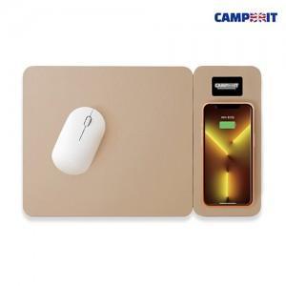

【상세/제작정보】 | 5가지 보호시스템 15W 고속무선충전 마우스패드

【인쇄/포장옵션】 | 레이저 / 포장지포장

【공급단가】 | 수량 | 100~ | 300~ | 500~ | 1,000~ | 3,000~
*VAT별도 | 단가 | 20,020원 | 19,710원 | 19,250원 | 18,480원 | 17,710원

【상품 URL】 | http://www.easy1.co.kr/src/goods_detail.php?gdno=24524

